Sheet1
 | 所有特效采用卡通风格特效 需要很华丽
 |  | http://huaban.com/boards/17781398/

 | 特效名称 | 特效描述 | 参考图 | 第一次反馈 | 第二次反馈 | 完成日期 | 单价
1 | 物攻命中-单击-刺-强 | 刺击受击特效 |  | 2015年06月14日 | 2015年06月20日 | 2015年06月26日 | 400
2 | 物攻命中-单击-斩-强 | 斩击受击特效 |  | 2015年06月14日 | 2015年06月20日 | 2015年06月26日 | 400
3 | 物攻命中-单击-砸-强 | 砸击受击特效，砸中目标地面，目标受击点有反馈光效， | 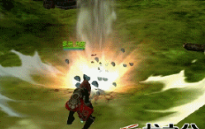 | 2015年06月14日 | 2015年06月20日 | 2015年06月26日 | 400
4 | 法攻命中-金-强 | 光弹坠落攻击敌人，受击点光球爆破， |  | 2015年06月14日 | 2015年06月20日 | 2015年06月26日 | 400
5 | 法攻命中-木-弱 | 多个叶片斩击从不同方向划过目标斩击 |  | 2015年06月14日 | 2015年06月20日 | 2015年06月26日 | 400
6 | 法攻命中-木-强 | 比“法攻命中-木-中”的藤蔓更多，更粗，生长力度更强，受击点叶片爆开更大 | 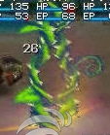 | 2015年06月14日 | 2015年06月20日 | 2015年06月26日 | 400
7 | 法攻命中-水-弱 | 水箭从目标头顶下落击中，受击点水花四溅 |  | 2015年06月14日 | 2015年06月20日 | 2015年06月26日 | 400
8 | 法攻命中-水-中 | 瀑布冲刷目标，受击点水花四溅 | 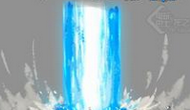 | 2015年06月14日 | 2015年06月20日 | 2015年06月26日 | 400
9 | 法攻命中-水-强 | 水龙卷在目标身上爆发，旋转持续时间1秒左右 | 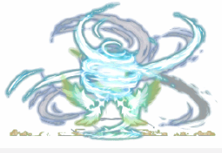 | 2015年06月14日 | 2015年06月20日 | 2015年06月26日 | 400
10 | 法攻命中-火-弱 | 两个小火球快速旋转汇聚到受击点，爆开，小火苗烧 |  | 2015年06月14日 | 2015年06月20日 | 2015年06月26日 | 400
11 | 法攻命中-火-中 | 3个小火球快速旋转汇聚到受击点，火焰爆破，烟雾残留 | 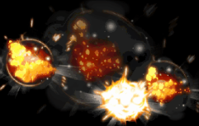 | 2015年06月14日 | 2015年06月20日 | 2015年06月26日 | 400
12 | 法攻命中-火-强 | 火焰旋风汇聚脚下，熔岩爆发，受击点爆破效果 | 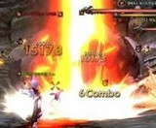 | 2015年06月14日 | 2015年06月20日 | 2015年06月26日 | 400
13 | 法攻命中-土-强 | 脚下伸出暗影只爪抓击对手，受击点抓痕，残留黑色火焰 |  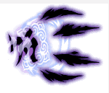 | 2015年06月14日 | 2015年06月20日 | 2015年06月26日 | 400
14 | 法攻命中-治疗-强 | 受击点闪绿光，柔和旋风上升光线，伴随一些开花特效 |  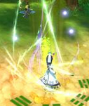 | 2015年06月14日 | 2015年06月20日 | 2015年06月26日 | 400
15 | 聚气-金 | 金色聚气效果，采用光纤元素汇聚到施法挂接点 |  | 2015年06月14日 | 2015年06月20日 | 2015年06月26日 | 400
16 | 增益buff命中 | 金色气旋自脚下至上为身体盘旋，金色上升气浪+上升光线 | 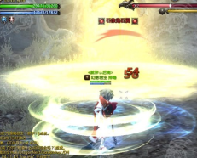 | 2015年06月14日 | 2015年06月20日 | 2015年06月26日 | 400
17 | 妨害buff命中 | 紫色气流汇聚受击点，紫色下降气浪+下降光线，妖气朦胧残留效果。 |  | 2015年06月14日 | 2015年06月20日 | 2015年06月26日 | 400
18 | 换怪物云雾特效 | 1出现云雾，云雾特效流动向中心汇聚(中心部位云雾浓密能遮住1.6m的物件)。2而后云雾特效化作一段仙气飞向天空。3然后另外一道仙气再下坠，还原为云雾状(中心部位云雾浓密能遮住1.6m的物件)，云雾特效散开。 | 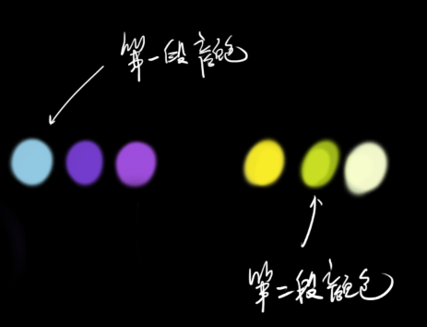 | 2015年06月14日 | 2015年06月20日 | 2015年06月26日 | 400
19 | 发现小怪物的特效 | 一个小鬼魂飘动，蓝色外发光忽明忽暗 |  | 2015年06月14日 | 2015年06月20日 | 2015年06月26日 | 400
20 | 大招幕布 | 用来衬托大招特效的幕布 ，用片做uv流动的彩色烟雾特效 | 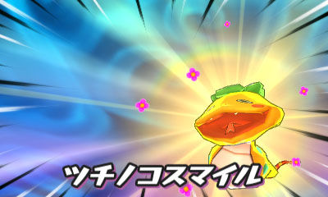 | 2015年06月14日 | 2015年06月20日 | 2015年06月26日 | 400
21 |  |  |  |  |  | 总计 | 8000
22
23
24
25
26
27
28
29
30
31

